Appendix
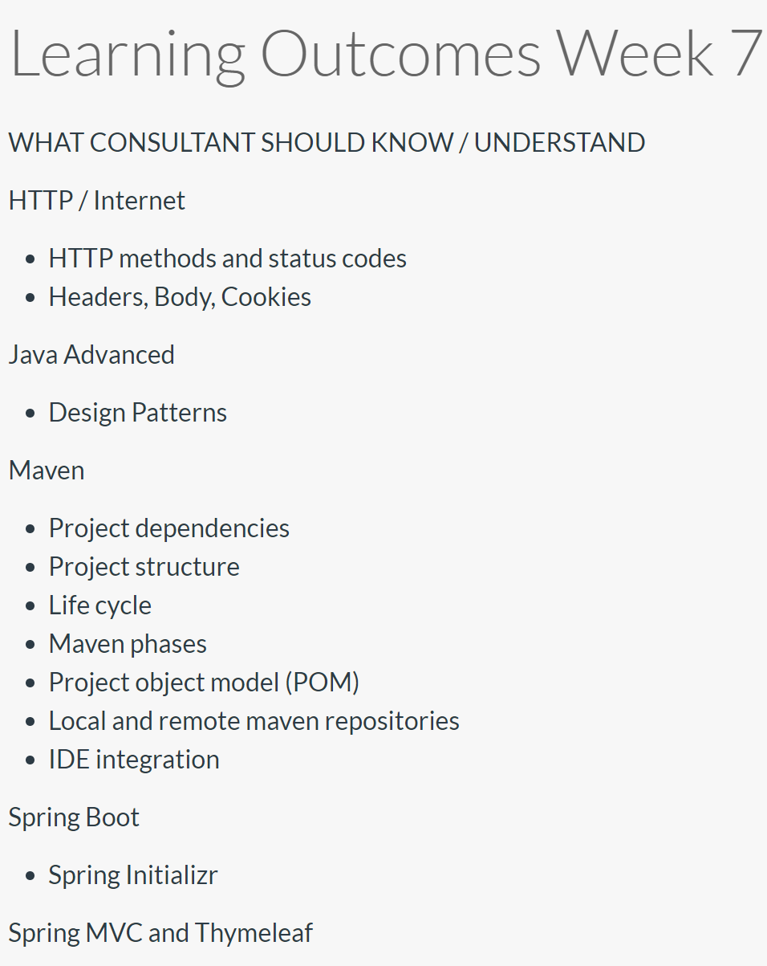
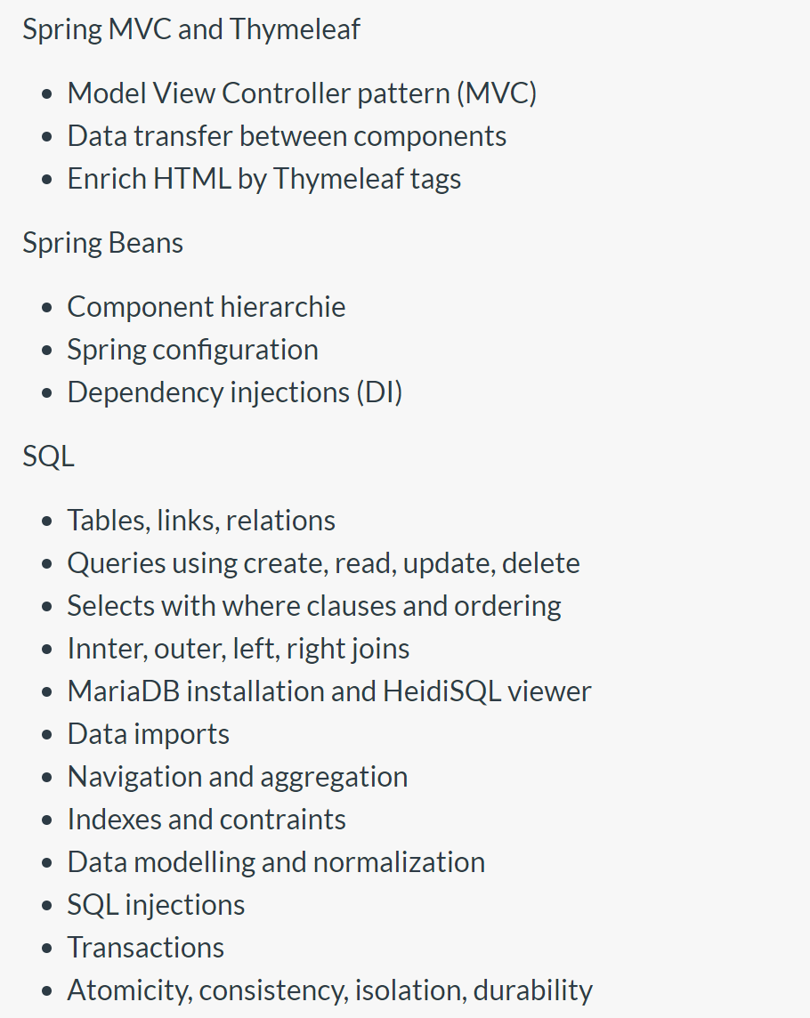

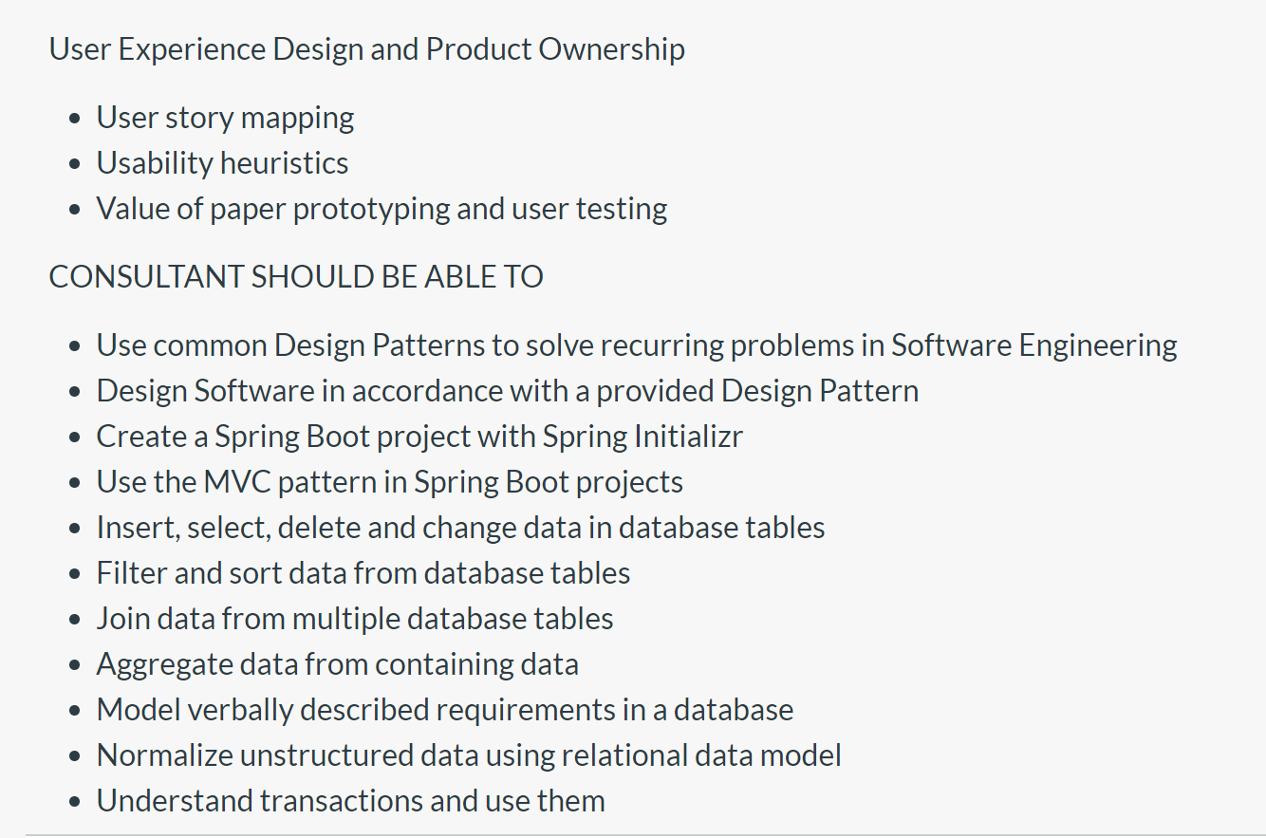
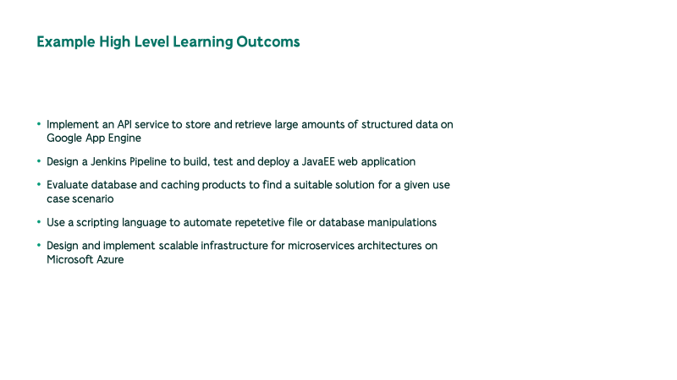
Zeitplan Training
01.07. | Prestudies | hälfte der Zeit | 2,5d/Woche
03.08. | Trainingstart
23.10. | Graduation

Zeitplan Trainingsmaterialerstellung
30.05. | Curriculum final
26.06. | Prestudies
27.07. | Woche 1-3
14.08. | Woche 4-6
04.09. | Woche 7-12

